Descrizione
Clicca qui per la Matrice Acquisti
PRESENTAZIONE
LABORATORIO DI FISICA DI BASE:
MECCANICA, ELETTRICITA'
Versione con ARDUINO
(PROGETTO 2 B)
PER LE SCUOLE SUPERIORI
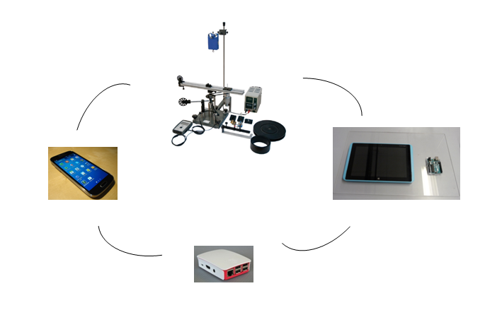

OBIETTIVI E FINALITÀ DELLA SOLUZIONE
La dotazione di questo laboratorio scientifico permette di effettuare approfondimenti pratici e sperimentali su concetti fondamentali di fisica classica. Attraverso l’interfaccia Arduino è possibile effettuare le sperimentazioni attraverso sensori e nello stesso tempo studiare il funzionamento di Arduino ed imparare a programmarlo mediante esercizi semplici ed intuitivi.

LA SOLUZIONE È COMPOSTA DA:
Il laboratorio è composto da esperimenti di meccanica ed elettricità che consentono di comprendere e sperimentare appieno i concetti di fisica studiati nella teoria. Gli esperimenti possono essere svolti mediante l'interfaccia Arduino e sensori per una migliore rielaborazione dati consentendo inoltre lo studio del sistema Arduino imparando a programmarlo per svolgere ulteriori esercizi. Infine attraverso Raspberry ed una APP specifica, gli studenti potranno scaricarsi sul proprio Smartphone i dati sperimentali e rivedere l’esperimento a casa. Alcuni di questi sistemi sono modulari consentendo di poter dimostrare numerosi esperimenti con gli stessi accessori. Viene fornito un manuale di istruzioni molto dettagliato che comprende una prima parte teorica ed una parte sperimentale che comprende procedure guidate passo passo, immagini, analisi, grafici e proposte aggiuntive per l'insegnante.

DESCRIZIONE PROGETTO
Il progetto comprende una prima parte di fisica classica riguardante la legge di Hooke ed i test meccanici sui materiali ed in particolare la determinazione del grafico sforzo deformazione per materiali diversi, determinazione del limite di elasticità, plasticità e punto di rottura. Si passa poi ad approfondire le leggi del moto attraverso una rotaia a cuscino d'aria attraverso cui si introducono concetti di velocità, accelerazione media ed istantanea, le leggi fondamentali della dinamica, urti elastici ed anelastici, oscillazioni elastiche e principio di conservazione dell'energia. Trattato il moto rettilineo, passiamo perciò alla trattazione del moto rotatorio introducendo i concetti di inerzia rotazionale di un disco ed un anello, forza centrifuga, conservazione del momento angolare ed inerzia rotazionale. Si passa quindi al famoso esperimento di acustica relativo al tubo di Kundt che consente la determinazione della velocità del suono in aria. Infine si propongono due kit di elettricità che consentono di coprire il programma di elettricità e magnetismo in modo molto semplice e compatto. In particolare si potrà studiare il circuito elettrico, la resistenza elettrica, l'energia, il lavoro e la potenza elettrica, l'elettrochimica, la carica elettrica, il campo elettrico, i magneti, il campo magnetico, l'elettromagnetismo, l'elettrodinamica, l'induzione elettromagnetica. L'utilizzo dell'interfaccia Arduino con opportuni sensori permetterà di informatizzare il processo cognitivo consentendo anche l'archiviazione di tutte le sperimentazioni eseguite senza d'altro canto venir meno la manualità e l'operatività sperimentale stessa. Viene fornita un'interfaccia Arduino trasversale a tutti gli esperimenti che comprende Arduino Uno, interfaccia collegamento sensori e tablet, un kit interfaccia Arduino specifico per esperimento con sensori, maschera specifica per esperimento e software. Ciò consentirà in aggiunta la possibilità di conoscere ed imparare a programmare in modo

ELENCO APPARECCHIATURE:
N. 1 KIT LEGGE DI HOOKE E TEST MECCANICI SU MATERIALI mod. F-HO/EV
N. 1 KIT INTERFACCIA ARDUINO LEGGE DI HOOKE mod. EV-ARDUINO-F-HO/EV Comprende 1 sensore di forza, 1 sensore di posizione, maschera per Legge di Hooke, software per Legge di Hooke
N. 1 ROTAIA A CUSCINO D'ARIA CON FOTOTRAGUARDI mod. ROT-1/EV
N. 1 KIT INTERFACCIA ARDUINO ROTAIA A CUSCINO D'ARIA mod. EV-ARDUINO-ROT-1/EV Comprende 2 sensori fototraguardo, maschera per rotaia a cuscino d'aria, software rotaia a cuscino d'aria
N. 1 SISTEMA PER LO STUDIO DEL MOTO ROTATORIO mod. ROTS/EV
N. 2 UNITA' DI ALIMENTAZIONE 0-30 VDC / 0-5 A mod. AQL-5A
N. 1 KIT INTERFACCIA ARDUINO MOTO ROTATORIO mod. EV-ARDUINO-ROTS/EV Comprende 1 sensore foto traguardo, 1 sensore di forza, maschera per moto rotatorio, software moto rotatorio
N. 1 MODULO DI SPERIMENTAZIONE ELETTRICITA' 1 mod. C20-E1/EV
N. 1 KIT INTERFACCIA ARDUINO ELETTRICITA' 1 mod. EV-ARDUINO-C20-E1/EV Comprende 1 sensore di tensione, 1 sensore di corrente, maschera per elettricità 1, software elettricità 2
N. 1 MODULO DI SPERIMENTAZIONE ELETTRICITA' 2 mod. C20-E2/EV
N. 1 KIT INTERFACCIA ARDUINO ELETTRICITA' 2 mod. EV-ARDUINO-C20-E2/EV Comprende 1 sensore di tensione, 1 sensore di corrente, maschera per elettricità 2, software elettricità 2
N. 1 ALIMENTATORE mod. PSLC/EV per Modulo di sperimentazione Elettricità 1 e Modulo di sperimentazione Elettricità 2
N. 1 GENERATORE DI FUNZIONI 0,06 Hz - 6 MHz mod. FG-39B per Modulo di sperimentazione Elettricità 2
N. 1 OSCILLOSCOPIO 70 MHz CANALI mod. GDS-1072A per Modulo di sperimentazione Elettricità 2

N. 3 INTERFACCIA ARDUINO mod. EV-ARDUINO comprende Arduino Uno, interfaccia collegamento sensori
N. 1 RASPBERRY ED APP per scaricamento dati su smartphone mod. EV-RASP
N. 3 TABLET

Clicca qui per la Matrice Acquisti

